Hoja 1
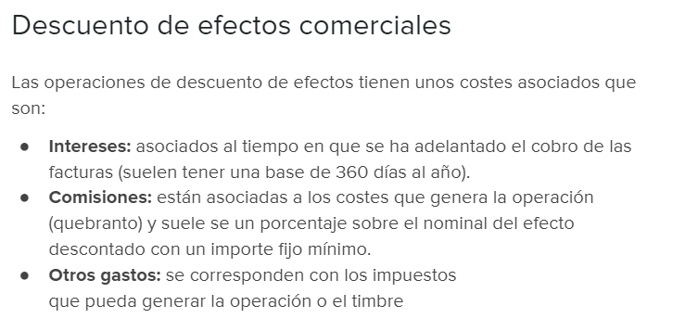

La empresa Efect, S.A. quiere decontar una letra que tiene en su poder por importe de 6500 euros y a la que le quedan 62 días
para su vencimiento. Para ello, dispone de una linea de descuento de efectos que le cobra una comisión del 0,4% y unos intereses nominales
del 3%.
Además, para llevar a cabo la operación, el cliente tiene que hacer frente a 60 euros de gastos asociados al timbrado y otros
gastos de la operación.

Se pide calular el importe que cobraría la empresa Efect, S.A. si descontase dicha letra:

Importe de la letra a descontar | 6,500.00
Comisión | 26.00
Gastos asociados | 60.00
Intereses | 33.58 | 119.58
 |  | 1.84%
Cuantía que recibiría | 6,380.42

